表紙
要件定義書

 | システム名

 | お部屋探しNAVI

 | 案件名

 | オンライン仲介対応

開発部署 |  | 運用主管部署 |  |  | 開発部署
確 認 |  | 承 認 | 査 閲 |  | 査 閲 | 作 成

/ / |  | / / | / / | / / | / / | / /

１次開発
概要設計書 |  |  |  |  |  |  |  |  |  |  | システム名 | お部屋探しNAVI |  |  |  |  |  | 作成者 | 山本 | 作成日 |  | 2021-01-25 | 版番
 |  |  |  |  |  |  |  |  |  |  | 案件名 | オンライン仲介対応（１次開発） |  |  |  |  |  | 更新者 |  | 更新日 |  |  | 1.0

 | ◆ビデオ通話の仕組み

 |  | WebRTCをつかった仕組みを導入する。

 |  | webRTCのサービスを３社ほど調査したが、SkyWay(NTTコミュニケーションズ)のサービスが無料枠も多く
 |  | また事前の技術調査も行なっていたため、こちらのサービスで今回のオンライン仲介を構築していきます。

 |  | SkyWay
 |  | https://webrtc.ecl.ntt.com/

 |  | 【無料枠】
 |  | 50万回/月、500GB/月まで

 | ◆構成案A

 |  | SkyWayでは、クライアント通し、通信できると思うが、将来的には東建独自サービスと連携して行きたいので、以下の構成とする。

 |  | 外部公開されたサーバにてビデオ通話用のプログラムを作成する
 |  | ※１次開発ではあまり独自性を出せないですが、今後の展開によっては、各ビデオ通話再生ページに独自性を組み込むことができる方式であらかじめ構築しておく

 |  | １．仲介部員側 |  |  |  |  |  |  |  |  |  |  |  |  |  | ２．お客様側
 |  |  |  | 仲介部員向けビデオ通話再生用ページの内部に |  |  |  |  |  |  |  |  |  |  |  |  | お客様向けビデオ通話再生用ページの内部に
 |  |  |  | ビデオ通話部分を埋め込む |  |  |  |  |  |  |  |  |  |  |  |  | ビデオ通話部分を埋め込む
【仲介部員】
仲介部員向けビデオ通話再生用ページ
【お客様】
お客様向けビデオ通話再生ページ

https://webrtc.ecl.ntt.com/～
https://webrtc.ecl.ntt.com/～
【ビデオ通話】
https://webrtc.ecl.ntt.com/～

 |  | 【参考】単純なクライアント通しのビデオ通話
 |  |  |  |  | ※この方式が一番簡単だが、独自システムの構築ができないため採用しない

 |  | １．APIによりビデオ通話用のURLを生成する
 |  |  |  | 例）https://webrtc.ecl.ntt.com/～

 |  | ２．払い出したURLをお客様にメールする
 |  |  |  | 仲介部員はURLをDBに保存しておく

 |  | ３．ビデオ通話開始
 |  |  |  | お互いにビデオ通話サービスにアクセスする
【仲介部員】
お部屋探しNAVI
【ビデオ通話】
https://webrtc.ecl.ntt.com/～
【お客様】
スマートフォン

 | ◆サーバ構成
 |  | お部屋探しNAVIは外部公開していないため、新たにビデオ通話向けのサーバを構築しビデオ通話関連のシステムは全てこのサーバで行うようにする。

お部屋探しNAVI
Webサーバ
ビデオ通話システム
専用サーバ（外部公開）
例）https://onlinemeeting.token.co.jp/

その他システム
Webサーバ
 |  |  |  |  |  |  |  |  |  |  |  |  | ※今後、オンライン面接やIT重説などビデオ通話関連のシステムは
 |  |  |  |  |  |  |  |  |  |  |  |  |  | ここで集約していく。

 | ◆利用シーンと利用ユーザについて
 |  | 今回のオンライン仲介では、利用シーンと利用ユーザが大きく以下の通り分けられます。

 |  | １．利用シーン
 |  |  |  | A．物件案内：仲介部員がお部屋探しNAVIを使って物件を紹介する
 |  |  |  | B．現地案内：仲介部員が現地にいって物件の様子を紹介する（ライブ配信）

 |  | ２．利用ユーザ
 |  |  |  | A．仲介部員
 |  |  |  | B．お客様（お客様は複数人になるケースもあります）

 | ◆利用状況の収集について
 |  | ビデオ通話の利用状況をDBに保存する
 |  | できれば共通化して、今後の拡張時にももれなく保存されるようにしたい。

 |  | <利用状況テーブル> |  |  |  |  |  |  |  |  |  |  | 左の構造が難しい場合、以下の構造でも良い
 |  | ・ユーザID |  |  |  |  |  |  |  |  |  |  | ・ユーザID
 |  | ・利用システム（1:物件案内、2：現地案内） |  |  |  |  |  |  |  |  |  | ← | ・利用システム（1:物件案内、2：現地案内）
 |  | ・利用開始時刻（YYYYMMDD HH24:MI:SS） |  |  |  |  |  |  |  |  |  |  | ・開始終了区分（1：開始、2：終了）
 |  | ・利用終了時刻（YYYYMMDD HH24:MI:SS） |  |  |  |  |  |  |  |  |  |  | ・時刻（YYYYMMDD HH24:MI:SS）

 |  | ※ユーザIDは東建側のURLにのみパラメータとしてセットする。
 |  |  | ですので、開始、終了時刻については、全て東建側社員の操作をトリガーとする。
 |  | ※利用開始時刻は、可能であれば、相互にリンクアップしたタイミングが望ましいが、難しいようでしたら東建側社員の接続開始、終了の時刻でも構わない
 |  | ※ブラウザを閉じたり、タブを閉じたりした場合、終了時刻が取れない場合があるが、それは仕方無い。

 | ◆不正利用の禁止
 |  | APIで会議室を作ったとき、利用期限を設けることができるか？
 |  | もしできるのであれば、予約日のみしか利用できないような制御を入れて欲しい。（APIでできない場合は、プログラム上で利用日チェックを行ない不正利用されないようにする）
 |  | もしくは、利用者側のURLだけでは会議開催されないような仕組みにして欲しい。
 |  | でないと、ユーザ側に通知されたURLを第三者に配布すれば、仲間内で勝手に利用されてしまうため。
 |  | また、東建社員側で利用する場合、（ユーザIDをパラメータとしてセットして利用する場合）IDの存在チェックのみ行なう。

 | ◆ビデオ通話までのフロー

 |  | １．お部屋探しNAVIで予約登録するとWebRTCのAPIによりビデオ通話のURL（アクセスキー？）を生成します。
 |  |  |  | 生成したURLはDBに保存します。
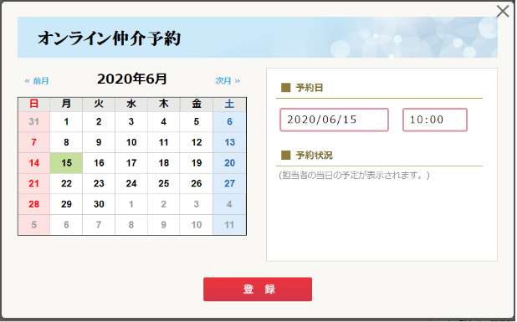

 |  | ２．お客様及び仲介部員にメールします

 |  |  |  | （１）お客様宛のメール
 |  |  |  |  |  |  | メール本文は要件定義書を参照。以下抜粋
◆日時
2020年07月01日 (水) 10：00
お時間になりましたら、以下のURLをクリックし通話を開始してください。
https://onlinemeeting.token.co.jp/meet/jsp/TKM01010?ID=dsewrwqxz1870
※パソコン、スマートフォンでのご利用をお願い致します。
なお通信料につきましては、お客様のご負担となりますので、ご了承願います。

こちらの想定です。
実際のURL生成の仕様は開発時に調整させてください

 |  |  |  |  |  |  | URL部分の仕様
 |  |  |  |  |  |  | https://[お客様向けビデオ通話再生ページのURL] + ?ID=[ビデオ通話へのアクセスキー]

 |  |  |  | （２）仲介部員宛のメール
 |  |  |  |  |  |  | メール本文は要件定義書を参照。以下抜粋
 |  |  |  |  |  |  | 上記利用シーンの「B．現地案内」向けのURLをメールでお知らせします。
◆日時
2020年07月01日 (水) 10：00
お時間になりましたら、以下のURLをクリックし通話を開始してください。
https://onlinemeeting.token.co.jp/meet/jsp/TKM01011?id=dsewrwqxz1870&mode=2&userid=11227

 |  |  |  |  |  |  | URL部分の仕様
 |  |  |  |  |  |  | https://[仲介部員向けビデオ通話再生用ページのURL] + ?ID=[ビデオ通話へのアクセスキー]&mode=2(現地案内)&userid=[社員ID]

 |  |  |  |  |  |  | ※１次開発では、利用シーンの「A．物件案内」と「B．現地案内」とで分ける事はしないですが、今後の開発では
 |  |  |  |  |  |  |  | それぞれにあった画面構成としたいため、modeで切り替えられる想定で構築をお願いします。

 |  |  |  | （３）補足：仲介部員がお部屋探しNAVIでオンライン仲介を開始する

 |  |  |  |  |  | DBに保存したアクセスキーをもとに、新規タブでビデオ通話を開始する
 |  |  |  |  |  | 内部的には以下のURLでアクセスする
 |  |  |  |  |  | https://[仲介部員向けビデオ通話再生用ページのURL] + ?ID=[ビデオ通話へのアクセスキー]&mode=1(物件案内)&userid=[社員ID]

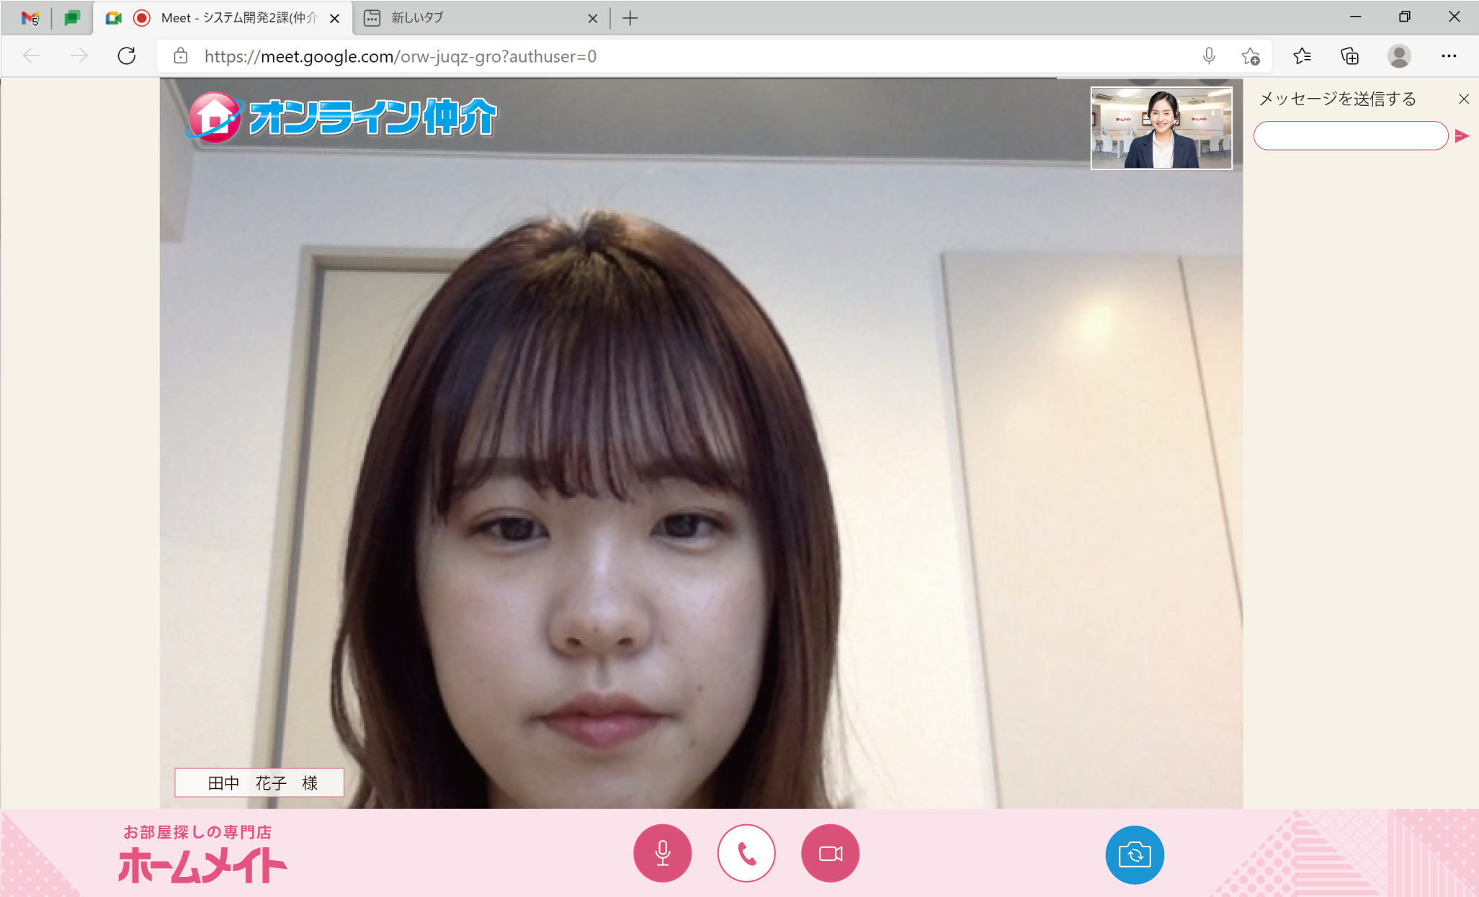
 | ◆ビデオ通話について
 |  |  | （１）仲介部員側の機能
１
 |  |  |  |  |  |  | お客様側のビデオ画像表示
２
２
3
４
 |  |  |  |  |  |  | オンライン仲介のロゴを表示
 |  |  |  |  |  |  | ※アニメーションGIF
３
 |  |  |  |  |  |  | 自分自身のビデオ画像表示
4
 |  |  |  |  |  |  | チャット機能
５
１
 |  |  |  |  |  |  | 全画面表示機能
６
 |  |  |  |  |  |  | お客様名の表示

６

５

 |  |  | （２）仲介部員側の機能（現地案内モード）
 |  |  |  |  |  | ※現地案内モードは仲介部員のiPhoneでの利用を想定しています

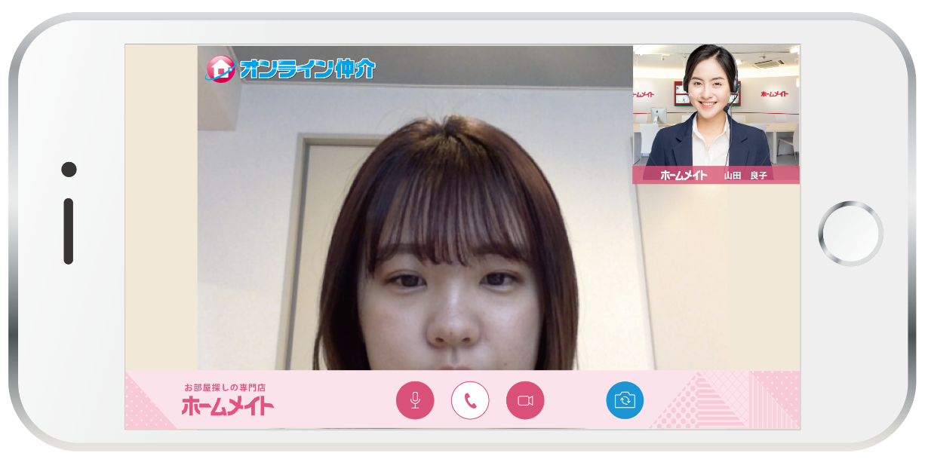
２
 |  |  |  |  | A.インカメラ表示モード（デフォルト）
１
3
２
 |  |  |  |  |  |  |  |  | お客様側のビデオ画像表示
 |  |  |  |  |  |  |  |  |  |  |  |  |  |  |  |  |  |  |  |  | ※通話終了ボタンなどは、
 |  |  |  |  |  |  |  |  | オンライン仲介のロゴを表示 |  |  |  |  |  |  |  |  |  |  |  |  | 画面のタップで表示/非表示
１
 |  |  |  |  |  |  |  |  | ※アニメーションGIF |  |  |  |  |  |  |  |  |  |  |  |  | を切り替える
３
 |  |  |  |  |  |  |  |  | 自分自身のビデオ画像表示
４
５
４
 |  |  |  |  |  |  |  |  | カメラの切り替え
 |  |  |  |  |  |  |  |  | （デフォルトはイン側のカメラ）
５
 |  |  |  |  |  |  |  |  | お客様名の表示

 |  |  |  |  | B.アウトカメラ表示モード
１
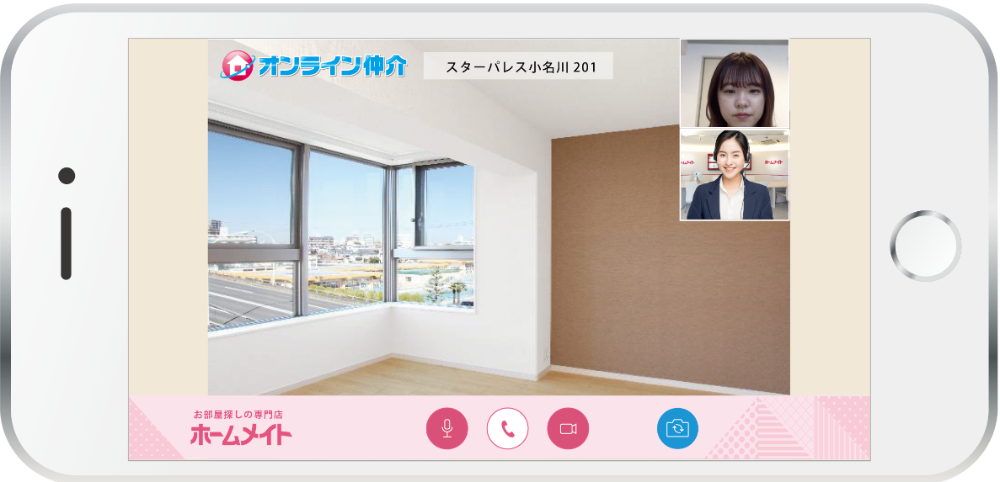
２
１
 |  |  |  |  |  |  |  |  | お客様側のビデオ画像表示
２
3
 |  |  |  |  |  |  |  |  | オンライン仲介のロゴを表示
 |  |  |  |  |  |  |  |  | ※アニメーションGIF
３
5
 |  |  |  |  |  |  |  |  | 自分自身のビデオ画像表示
４
４
 |  |  |  |  |  |  |  |  | カメラの切り替え
 |  |  |  |  |  |  |  |  | （デフォルトはイン側のカメラ）

5
 |  |  |  |  |  |  |  |  | アウト側のカメラ画像を表示する

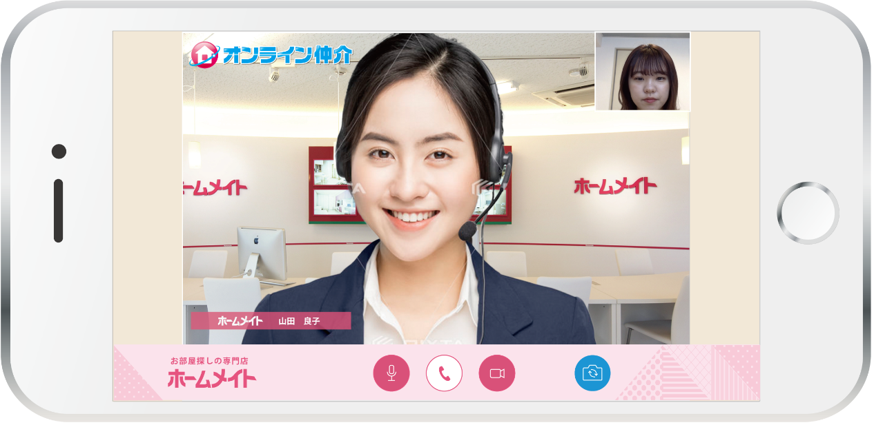
 |  |  | （３）お客様側の機能
２
１
3
 |  |  |  |  |  |  |  |  | 仲介部員側のビデオ画像表示
２
 |  |  |  |  |  |  |  |  | オンライン仲介のロゴを表示
 |  |  |  |  |  |  |  |  | ※アニメーションGIF
３
１
4
 |  |  |  |  |  |  |  |  | 自分自身のビデオ画像表示
4
 |  |  |  |  |  |  |  |  | チャット機能
 |  |  |  |  |  |  |  |  | ※チャット受信時のみ、右側に表示する
 |  |  |  |  |  |  |  |  | デザイン未定

 |  |  | （４）お客様側の機能（画面共有時） |  |  |  |  |  |  |  |  |  |  |  | お客様側の機能（画面共有時）
１
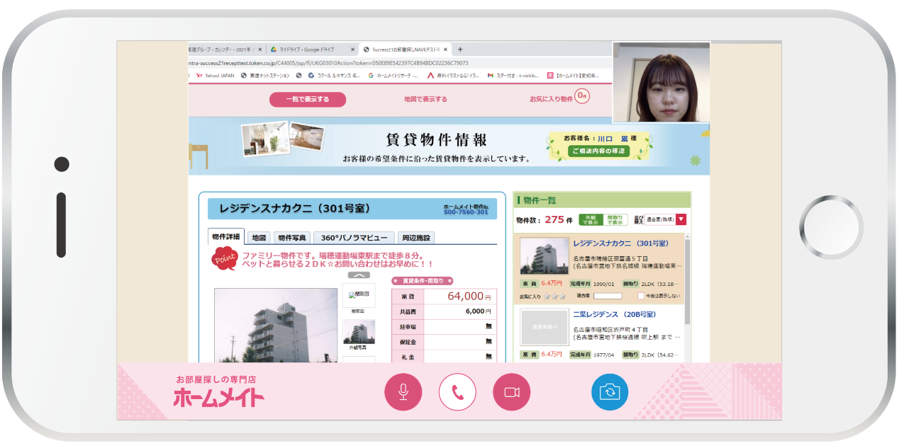
２
3
 |  |  |  |  |  |  |  |  | 全画面表示
２
１
 |  |  |  |  |  |  |  |  | オンライン仲介のロゴを表示
 |  |  |  |  |  |  |  |  | ※アニメーションGIF
３
4
 |  |  |  |  |  |  |  |  | 自分自身のビデオ画像表示
5
4
 |  |  |  |  |  |  |  |  | 仲介部員側のビデオ画像表示
5
 |  |  |  |  |  |  |  |  | チャット機能
 |  |  |  |  |  |  |  |  | ※チャット受信時のみ、右側に表示する
 |  |  |  |  |  |  |  |  |  | デザイン未定

 | ◆会議URL発行の共通化について
 |  | 会議のURL発行については、今後、さまざまなシステムから利用することが想定されます。
 |  | そのため、WebAPI化するなど、共通的な仕組みでURLを発行できるようにして欲しいです。

 |  | WebAPIのパラメータ例（JSON形式）

 |  | １．入力値
 |  |  |  | 業務ID：TKM01010（オンライン仲介。IDは仮です。マスタで管理）
 |  |  |  | ユーザID：社員ID
 |  |  |  | 開始日時：YYYYMMDD HH24:MI:SS

 |  | ２．返却値
 |  |  |  | 会議用URL（例：https://[仲介部員向けビデオ通話再生用ページのURL] + ?ID=[ビデオ通話へのアクセスキー]）
 |  |  |  | ビデオ通話へのアクセスキー（[ビデオ通話へのアクセスキー]）
 |  |  |  | ※URL単体とキーだけか、どちらが扱いやすいか分からないので、念のため両方返却する

 |  | ※この際、この会議情報をDBに保存しておいて、当日のみしか利用できないような制御に活かしたい。

 | ◆参考資料

 |  | 社内でビデオ通話する際に、メディア通信を通常業務回線からオフロードさせることはできますか？ – SkyWay サポート

 |  | ↑なるべく業務回線に影響が出ない形での実装をお願いします

